головна
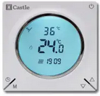
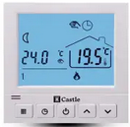
 | СТРІЧКА НОВИН

квітень 2024 | Отримали новинку:
 | - Саморегулюючу інфрачервону плівку Enerpia RED EP (PTC) з анти іскристою срібною шиною
 | - Саморегулюючу інфрачервону плівку Enerpia BLACK EP-410 з підвищенною плотністью

березень 2024 | На складі з'явилась нова лінійка терморегуляторів ALFA HEAT - якість, за промо-цінами

2024-03-18 | Здорожчання продукції Одескабель від 4 до 10%

січень 2024 | Нові терморегулятори Castle, зниження ціни на деякі моделі терморегуляторів

жовтень 2023 | Знизилися ціни на електричні конвектори
 | На складі з'явилися нові мати Woksmat-200
 | На складі з'явилася нова тепла підлога від Одескабель Ok-Hot

червень 2023 | DEVI | В прайсе новые цены, с июня +4%

травень 2023 | Zubr | Вместо теплого пола Ratey появился теплый пол Zubr

січень 2023 | Новые терморегуляторы в графитовом цвете в исполнении программатор или Wi-Fi
 | Новые розеточные терморегуляторы для обогревателей, конвекторов и инфракрасных панелей,
 | в исполнении программатор или Wi-Fi
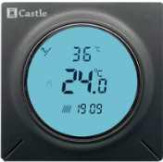

 | В наличии появились электрические конвекторы 1кВт, 1,5кВт, 2,0кВт, инфракрасные обогреватели
 | На складе появился саморегулирующийся кабель, ценіысмотритево вкладке СамРег

ОК-hot
 | Новинка від Одескабель!

 | Нагрівальний кабель 17 Вт/м (230В)
 |  |  | з 18.03 нові ціни
Довжина кабелю | Потужність при 230 В | РРЦ грн
6 м | 100 Вт | 1332
8,7 м | 145 Вт | 1494
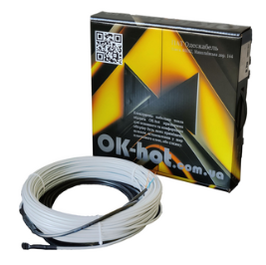
12,5 м | 211 Вт | 1692
18 м | 306 Вт | 1968
22,6 м | 384 Вт | 2232
28,8 м | 489 Вт | 2640
33 м | 561 Вт | 2904
37,5 м | 633 Вт | 3138
50 м | 838 Вт | 3846
58 м | 985 Вт | 4212
70 м | 1185 Вт | 4794
80 м | 1349 Вт | 5226
100 м | 1706 Вт | 6246
113 м | 1919 Вт | 6678
126 м | 2142 Вт | 7260
151 м | 2576 Вт

 | Нагрівальний мат 170 Вт/м2 (230В)

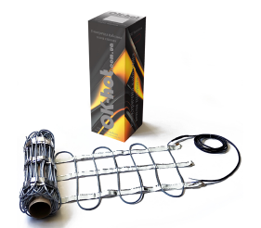
Площа обігріву | Потужність при 230 В | РРЦ грн, акційна
0,6 м2 | 100 Вт | 1506
0,85 м2 | 145 Вт | 1752
1,25 м2 | 211 Вт | 2208
1,8 м2 | 306 Вт | 2814
2,25 м2 | 384 Вт | 3204
2,85 м2 | 489 Вт | 3702
3,3 м2 | 561 Вт | 3942
3,75 м2 | 633 Вт | 4230
5,0 м2 | 838 Вт | 5370
5,8 м2 | 985 Вт | 6024
7,0 м2 | 1185 Вт | 7044
8,0 м2 | 1349 Вт | 7782
10,0 м2 | 1706 Вт | 9492
11,3 м2 | 1919 Вт | 10566
12,5 м2 | 2142 Вт | 11454
15,0 м2 | 2576 Вт | 13560

Характеристики
Двожильний кабель із 100% екраном
Розмір кабелю 4,5*5,5 мм
Максимальна робоча температура під навантаженням 65 С
Міцність стиснення > 600H
Міцність розтяг > 1200H
Внутрішня ізоляція - HiTem PVC
Зовнішня ізоляція - PVC, не горючий, стійкий до UV
Екран - алюмінієва фольга
Холодний провід - ПВС 1,0 мм, довжина 3м
Мінімальна температура монтажу - 5 С
Мінімальний діаметр згину - 35 мм
Клас захисту від вологи - IP 67
Допустиме відхиленя опору +10% -5%
Допустиме відхиленя довжини - 10 см 2%
Гарантія - 15 років

Castle


 |  |  | Кімнатні терморегулятори
 |  |  | для теплої підлоги та котлів

 | Механічний терморегулятор RTC 70.26
 | Білий | Бежевий | Чорний глянець | Чорний матовий
 | 480 грн | 480 грн | 480 грн | 480 грн
 | 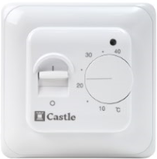 | 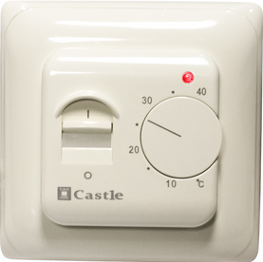 | 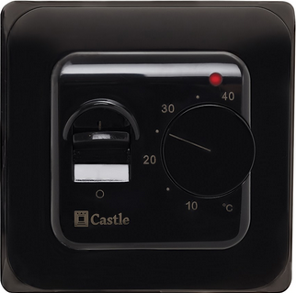 |  | * Акція! Додаткова знижка дилеру +5%
 | Механічний терморегулятор AC308 — сумісний с рамками Шнайдер Уніка
 | Білий | Слонова кістка | Чорний глянець |  | Е31.116 (не прогр)
 | 520 грн | 520 грн | 520 грн |  | 880 грн
 | 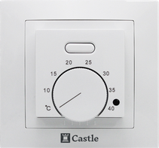 | 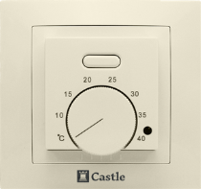 | 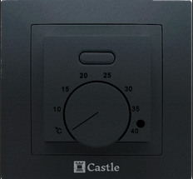 | АС 308Н Новинка! | 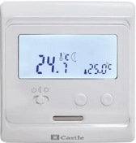

 | Програмні терморегулятори E51.716 , два датчика підлоги та повітря
 | Білий | Слонова кістка | Чорний глянець | Чорний матовий
 | 980 грн | 980 грн | 980 грн | 980 грн
 | 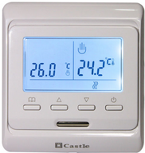 | 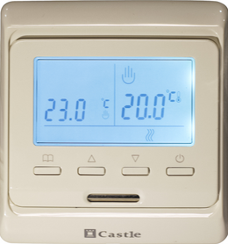 | 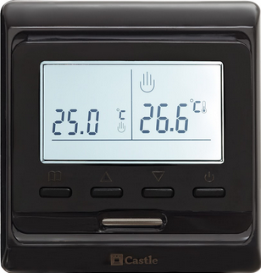 |  | * Акція! Додаткова знижка дилеру +5% | Увага! Зниження ціни
 | Програмні терморегулятори, два датчика підлоги та повітря
 | E53.716 | AC819H | AC829H Білий | AC829H Графіт
 | 980 грн | 980 грн | 1200 грн | 1200 грн
 | 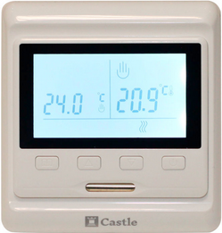

 | Програмні сенсорні, два датчика повітря та підлоги
 | AC605H Білий | AC605H Чорний | AC8400H Чорний | AC8400H Чорн-Срібло | E91.716 сенсорний
 | немає в наявності | немає в наявності | 1360 грн | 1360 грн | 1200 грн
 | 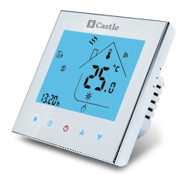 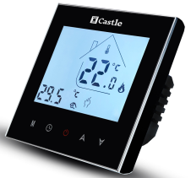 |  | 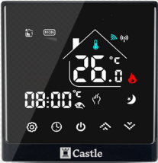 | 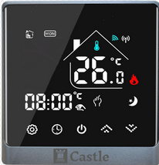 | 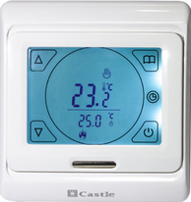
 | Терморегулятор Wi-Fi з керуванням через додаток на телефоні (два датчика)
 | AC603H Wi-Fi Білий | AC603H Wi-Fi Чорний | AC603H Wi-Fi VAB | AC829H Wi-Fi Білий | AC829H Wi-Fi Графіт
 | 2000 грн | 2000 грн | 2200 грн | 2000 грн | 2000 грн
 | 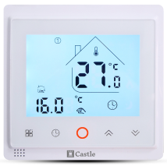 | 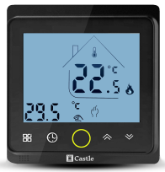 | 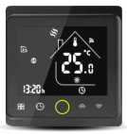 |  |  | * Акція! Додаткова знижка для дилерів на АС603 +5%
 | Програмний терморегулятор АС819Н-30А, навантаження 30А
 | АС819Н-30А
 | 1490 грн
 |  | має достатньо велику силову частину, тому встановлюється в глубокий подвійний підрозетник, де половину займає силова частина | 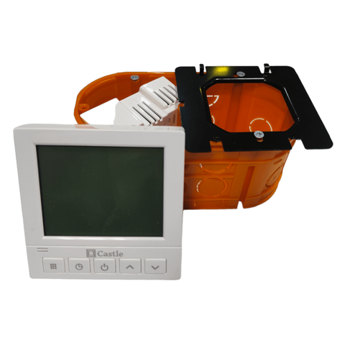 |  | Новинка! АС819Н (30А)
 | Терморегулятори для електричних конвекторів та обігрівачів, вбудований датчик повітря
 | AC209H |  | AC209H Wi-Fi
 | 990 грн |  | 1600 грн

 | Програмний терморегулятор Панорама - 3200 грн
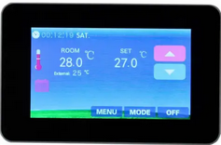
 | Виносний датчик для теплої підлоги 3м Castle |  |  |  | 180 грн
 | * Всі терморегулятори мають пікове максимальне навантаження 16А (3520Вт)
 | Робоче максимальне навантаження рекомендується не перевищувати 3000 Вт
 | Загальні позначення в назві терморегуляторів: Літера H - для теплої пілоги, Літера G - для котлів опалення

 |  | Терморегулятори для котлів

 | Настінні програмні терморегулятори для котлів
 | AC8038G | AC8038G-RF (радіоканал) | AC8078G | AC8038G-RF (радіоканал)
 | 1040 грн | 2190 грн | 1040 грн | немає в наявності
 | 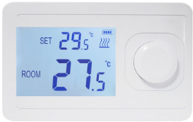 |  | 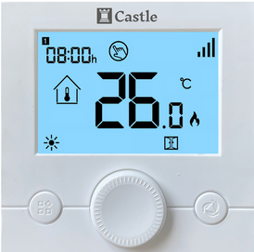 |  | Новинка!
 | Програмні терморегулятори для котлів, монтаж в підрозетник
 | AC819G — 1040 грн |  | AC819G-Wi-Fi — 2000 грн
 |  |  |  |  | Новинка!
 | Програмні терморегулятори для котлів серії STYLE, монтаж в підрозетник
 | AC8400G Чорний — 1360 грн |  | AC8400G Чорний-Срібло — 1360 грн
 |  |  |  |  | Новинка!

ALFA HEAT
Кімнатні терморегулятори для теплої підлоги

Терморегулятор ALFA HEAT PRO Wi-Fi

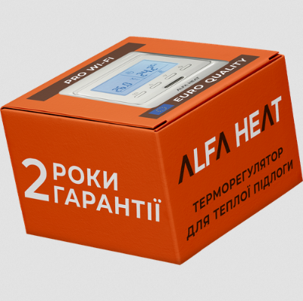 | 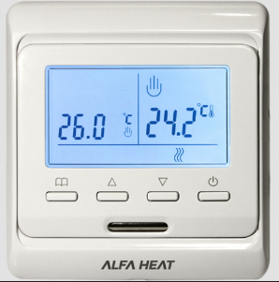 | 1715 грн | Акція! Знижка 20% 1372 грн

Терморегулятор ALFA HEAT PRO

 |  | 998 грн | Акція! Знижка 20% 798 грн

Терморегулятор ALFA HEAT МЕХ

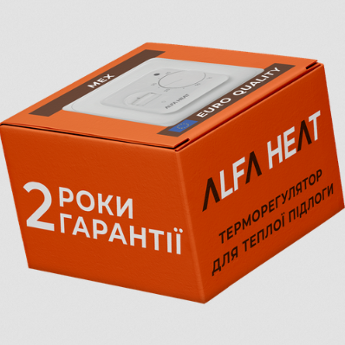 | 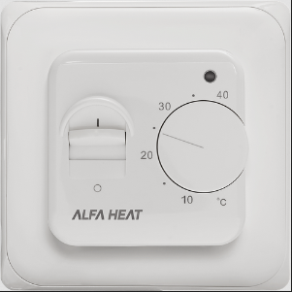 | 525 грн | Акція! Знижка 20% 420 грн

Акція на терморегулятори ALFA HEAT -20% дійсна до 31.05.2024 року

Enerpia Film
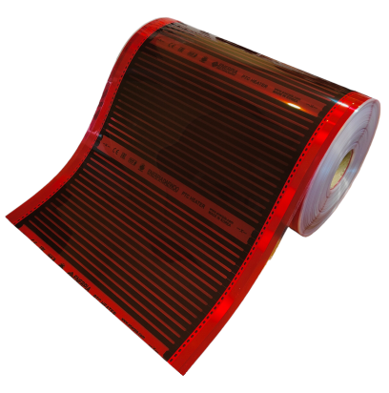
 |  |  |  |  |  | Enerpia RED EP-305(Т) - це саморегулююча плівка PTC
 |  |  |  |  |  | з анти іскристою срібною шиною
 |  |  |  |  |  | * фото на гугл диску
 |  |  |  |  |  | потужгість 220Вт/м2
 |  |  |  |  |  | товщина 0,338мм
Інфрачервона плівка | Роздрібна ціна | Безготівка з ПДВ | В рулоні
Enerpia EP-305(Т) | 200 грн/м.п. | 50 см | в рулоні 150 м.п.
Enerpia EP-308(Т) 80см | 320 грн/м.п. | 80 см | в рулоні 100 м.п.
Enerpia EP-310(Т) 100см | 400 грн/м.п. | 100 см | в рулоні 100 м.п.
Enerpia EP-305 (400Вт) | 270 грн/м.п. | 50 см | в рулоні 150 м.п.
Enerpia RED EP-305(Т) PTC | 225 грн/м.п. | 50 см | в рулоні 150 м.п. | Саморегулююча плівка | Новинка в наявності | Enerpia BLACK EP-410 це саморегулююча плівка PTC
Enerpia RED EP-308(Т) PTC | 360 грн/м.п. | 80 см | в рулоні 100 м.п. | Саморегулююча плівка | Новинка в наявності | з підвищенною плотністью
Enerpia RED EP-310(Т) PTC | 450 грн/м.п. | 100 см | в рулоні 100 м.п. | Саморегулююча плівка | Новинка в наявності | ширина метр, ділиться на дві плівки шириною по 50см
Enerpia BLACK EP-410 PTC | 900 грн/м.п. | 100 см | в рулоні 75 м.п. | Саморегулююча плівка | Новинка в наявності | потужність 230Вт (115Вт+115Вт)
Крокодил | 30 грн |  | 1000 шт/упак |  |  | в рулоні 75м2, вага рулону 44кг
Вініл-мастична стрічка | 100 грн |  | 20 м.п./рулон |  |  | товщина 0,4мм
Коробка Enerpia | 80 грн |  | Размер 18*18*61 см
При купівлі цілого рулона ви отримуєте спеціальну ціну, зверніться до менеджера
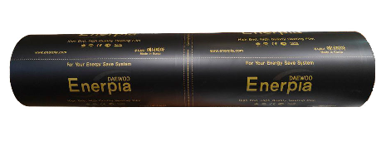
 | Винил мастичная лента м.п. | крокодил шт | коробка | провод м.п. | розничная стоимость комплекта, грн
комплект пленки 1 м.п. | 0.2 | 2 | 1 | 4 | 430
комплект пленки 2 м.п. | 0.4 | 4 | 1 | 4 | 700
комплект пленки 3 м.п. | 0.4 | 4 | 1 | 6 | 940
комплект пленки 4 м.п. | 0.4 | 4 | 1 | 6 | 1140
комплект пленки 5 м.п. | 0.6 | 6 | 1 | 8 | 1450
комплект пленки 6 м.п. | 0.6 | 6 | 1 | 8 | 1650
комплект пленки 7 м.п. | 0.8 | 8 | 1 | 10 | 1960
комплект пленки 8 м.п. | 0.8 | 8 | 1 | 10 | 2160
комплект пленки 9 м.п. | 1 | 10 | 1 | 10 | 2430
комплект пленки 10 м.п. | 1 | 10 | 1 | 12 | 2670
комплект пленки 11 м.п. | 1.2 | 12 | 1 | 12 | 2940
комплект пленки 12 м.п. | 1.2 | 12 | 1 | 16 | 3220
комплект пленки 13 м.п. | 1.4 | 14 | 1 | 16 | 3490
комплект пленки 14 м.п. | 1.4 | 14 | 1 | 20 | 3770
комплект пленки 16 м.п. | 1.4 | 14 | 1 | 20 | 4170
комплект пленки 18 м.п. | 1.6 | 16 | 1 | 25 | 4740
комплект пленки 20 м.п. | 1.6 | 16 | 1 | 25 | 5140
* ширина 50см

Характеристики инфракрасной пленки ENERPIA
Внешний ламинирующий слой — ПЕТ прочный, износостойкий термопластик, температура плавления 120 С
Медная шина согласно ГОСТ ― токопроводящий элемент 15А
Нагревательный элемент – многослойный карбон в матрице запатенованній компанией Enerpia
Наличие антиискрящей серебряной сетки - пленка с данной сеткой более безопасная,
Толщина пленки – 0,34 мм
Максимальная температура нагрева поверхности (ламинат) 30 – 35 С
Средняя потребляемая мощность с терморегулятором в обогреваемом помещении — 30-60 (Вт/м.кв.)

Модель | Ширина | Потребление электроэнергии | Тепловая мощность | Упаковочная единица
EP50-110W 220V | 50см | 110Вт.ч / м | 95Ккал / ч | 150м/рулон
EP80-170W 220V | 80см | 170Вт.ч / м | 146Ккал / ч | 100м/рулон
EP100-220W 220V | 100см | 220Вт.ч / м | 190Ккал / ч | 100м/рулон

Enerpia Cable
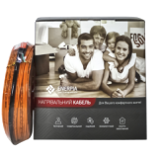
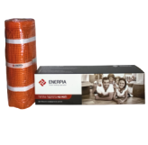
Мощность кабеля - 20 Вт м.п. |  | Внутреняя изоляция - Teflon FEP, 260 C
Толщина кабеля - 4,2 мм |  | Наружная изоляция - PVC, 105 С

CABLE UT-20 | m | W/m | W | Цена розница август 2022
DW-10 UT | 10 | 20 | 200 | 1546 | немає в наявності
DW-15 UT | 15 | 20 | 300 | 1932
DW-20 UT | 20 | 20 | 400 | 2236
DW-25 UT | 25 | 20 | 500 | 2677
DW-30 UT | 30 | 20 | 600 | 2898
DW-35 UT | 35 | 20 | 700 | 3208
DW-40 UT | 40 | 20 | 800 | 3588
DW-45 UT | 45 | 20 | 900 | 3947
DW-50 UT | 50 | 20 | 1000 | 4471
DW-60 UT | 60 | 20 | 1200 | 5134
DW-70 UT | 70 | 20 | 1400 | 5962
DW-80 UT | 80 | 20 | 1600 | 6776
DW-90 UT | 90 | 20 | 1800 | 7521
DW-100 UT | 100 | 20 | 2000 | 8280
DW-120 UT | 120 | 20 | 2400 | 10143
DW-140 UT | 140 | 20 | 2800 | 11799

MAT 200 W/m2 | m2 | W/m2 | W | price
DW-20W 1m2 | 1 | 200 | 200 | 2236
DW-20W 1.5m2 | 1.5 | 200 | 300 | 2760 | немає в наявності
DW-20W 2m2 | 2 | 200 | 400 | 3284 | немає в наявності
DW-20W 2.5m2 | 2.5 | 200 | 500 | 3864
DW-20W 3m2 | 3 | 200 | 600 | 4623
DW-20W 3.5m2 | 3.5 | 200 | 700 | 5216
DW-20W 4m2 | 4 | 200 | 800 | 5810 | немає в наявності
DW-20W 4.5m2 | 4.5 | 200 | 900 | 6279
DW-20W 5m2 | 5 | 200 | 1000 | 6859
DW-20W 6m2 | 6 | 200 | 1200 | 8197
DW-20W 7m2 | 7 | 200 | 1400 | 9536
DW-20W 8m2 | 8 | 200 | 1600 | 9991
DW-20W 9m2 | 9 | 200 | 1800 | 10805
DW-20W 10m2 | 10 | 200 | 2000 | 12296
DW-20W 12m2 | 12 | 200 | 2400 | 14876
DW-20W 14m2 | 14 | 200 | 2800 | 16256

На нагревательном кабеле стоит полная маркировка производителя,
наименование кабеля, длина, мощность секции, код изделия
а также маркировка: made in Korea by Daewoo Enerpia Co

Комплектация: Нагревательный кабель (мат), коробка, инструкция, гарантия.
Размеры коробки кабель 33*33*10 см (0,011 м3)
Размеры коробки мат 18*18*61 см (0,02 м3)

ZUBR(кабель+мат)
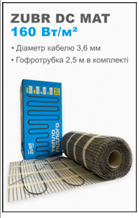

 | Потужність, Вт | Площа укладки, м² * | Довжина мату, м | Ціна роздріб, грн
 | 160 | 1 | 2 | 2 816
 | 240 | 1.5 | 3 | 3 411
 | 320 | 2 | 4 | 4 191
 | 400 | 2.5 | 5 | 4 528
 | 480 | 3 | 6 | 4 939
 | 560 | 3.5 | 7 | 5 490
 | 640 | 4 | 8 | 6 223
 | 800 | 5 | 10 | 7 477
 | 960 | 6 | 12 | 8 821
 | 1120 | 7 | 14 | 9 540
 | 1280 | 8 | 16 | 11 099
 | 1600 | 10 | 20 | 13 299
 | 1920 | 12 | 24 | 15 270

Технічні характеристики
Тип кабелю двожильний екранований Діаметр кабелю 3,6 мм Ширина нагрівального мату 0,5м Довжина з'єднувального проводу 4м (можна подовжити до 30 м за допомогою мідного дроту 3 х 1,5 мм) Максимальна температура 105 °С Пікова температура 120 °С
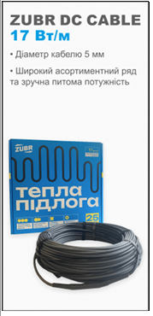

 | Потужність, Вт | Площа укладки, м² * |  | Довжина кабелю, м | Ціна роздріб, грн
 |  | крок 12,5 см | крок 10 см
 |  | 136 Вт/м² | 170 Вт/м²
 | 140 | 1 | 0.8 | 8 | 1 758
 | 170 | 1.3 | 1 | 10 | 1 919
 | 210 | 1.6 | 1.3 | 12.5 | 2 125
 | 270 | 2 | 1.6 | 16 | 2 404
 | 345 | 2.5 | 2 | 20 | 2 830
 | 440 | 3.2 | 2.6 | 25.5 | 3 285
 | 565 | 4 | 3.2 | 32 | 3 578
 | 620 | 4.6 | 3.7 | 37 | 3 916
 | 720 | 5.3 | 4.2 | 42 | 4 430
 | 890 | 6.5 | 5.2 | 52 | 5 061
 | 970 | 7 | 5.6 | 56 | 5 399
 | 1070 | 7.9 | 6.3 | 63 | 6 133
 | 1210 | 8.9 | 7.1 | 71 | 6 368
 | 1340 | 9.9 | 7.9 | 79 | 7 176
 | 1500 | 11.1 | 8.9 | 89 | 8 218
 | 1670 | 12.1 | 9.7 | 97 | 8 516

Технічні характеристики Тип кабелю двожильний екранований Діаметр кабелю 5 мм Довжина з'єднувального проводу 2,5 м (можна подовжити до 30 м за допомогою мідного дроту 3 х 1,5 мм) Максимальна температура 80 °С Пікова температура 95 °С * Площа укладки — площа приміщення, вільна від стаціонарних меблів і сантехніки з урахуванням всіх відступів, на яку укладається нагрівальний кабель.

Vega
Терморегулятори для теплої підлоги VEGA
підходять до рамки Schneider Unica, Schneider Asfora

VEGA LTC 030 SFM | ціна
Електронно-механічний терморегулятор. Використання програмованого мікроконтролера дозволило реалізувати унікальний режим роботи без датчика, зокрема, при замиканні перемичкою контактів датчика, термостат автоматично переходить у режим регулювання потужності за таймером (маркування означає хвилини нагріву замість градусів). | 875

Колір: Білий, Слонова кістка, Чорний

VEGA LTC 070 prog | ціна
Програмований терморегулятор (малий екран). Єдиний у подібному форматі програмований термостат, у якому на малому екрані реалізовано програмний режим роботи (4 зони регулювання щодня тижня) без необхідності введення великого обсягу даних. Блокування кнопок, режим роботи без датчика (автоперемикання при замиканні контактів датчика перемичкою, або перехід через налаштування меню). | 1210
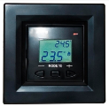  
Колір: Білий, Слонова кістка, Чорний

VEGA LTC 090 PRO+ | ціна
Програмований терморегулятор (малий екран). На великому екрані реалізовано програмні режими роботи (6 зон регулювання на кожен день тижня) без необхідності введення великого обсягу даних. Блокування кнопок, ручний та програмний режими роботи без датчика (автоперемикання при замиканні контактів датчика перемичкою, або перехід через налаштування меню). | 1575
 
Колір: Білий, Слонова кістка, Чорний

СамРег
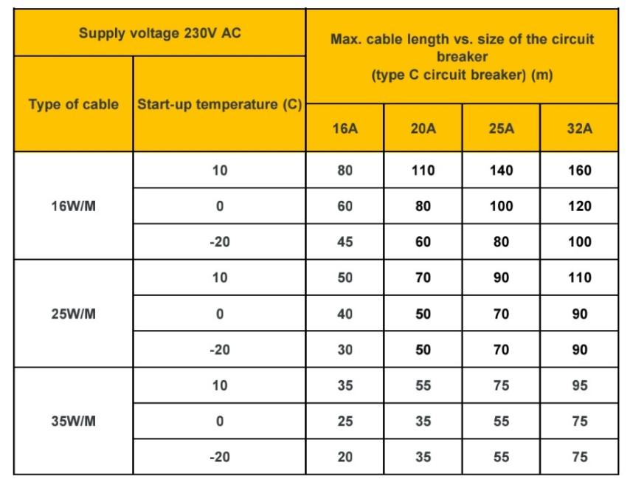
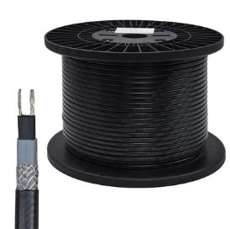 |  | 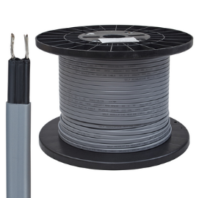

Саморегулюючий кабель | РРЦ

SRL 16-2 Light (250м) пвх екран (тонка жила) | 115 грн.

SRL 16-2 (250м) пвх екран | 135 грн.
SRL 25-2 (250м) пвх екран | 135 грн. | закінчується
SRL 35-2 (250м) пвх екран | 135 грн. | немає в наявності

GRX 16-2CR (250м) металевий екран | 170 грн.
GRX 24-2CR (250м) металевий екран | 170 грн.
GRX 35-2CR (250м) металевий екран | 170 грн.

 |  |  |  | оптова ціна (знижка не надається)
Комплект муфт SRL |  |  |  | 75 грн
Комплект муфт GRX |  |  |  | 90 грн

Набір для муфти SRL (в комплекті 3м кабелю) |  |  |  | 170 грн
Набір для муфти GRX (в комплекті 3м кабелю) |  |  |  | 220 грн

Додатковий метр до хоходного кінця для кабелю SRL |  |  |  | 40 грн/метр
Додатковий метр до хоходного кінця для кабелю GRX |  |  |  | 45 грн/метр
Виделка (за потреби) |  |  |  | 45 грн
Робота по встановленню муфти |  |  |  | 300 грн

Весь саморегулюючий кабель продається з ПДВ

SRL - відрізний нагрівальний кабель, що саморегулюється, без металевого екрану, призначений для обігріву труб, ємностей, резервуарів.

SRL Лайт має більш тонку струмоведучу жилу, і має обмеження максимальної довжини кабелю до 30 метрів.

GRX - відрізний нагрівальний кабель, що саморегулюється, з металевим екраном, застосовується для обігріву водостоків, жолобів, покрівлі, має захист від ультрафіолету.

 | Розмір | Струмоведуча жила | На котушці | Розмір котушки
SRL 16-2 Light | 10*3 мм | 0,43 мм | 250 м
SRL | 10.1*3,3 мм | 0,88 мм | 250 м
GRX | 11.6*4.8 мм | 0,88 мм | 250 м

Саморегулюючий кабель 16 Вт
Підтримуєма температура | 10 °С | 15 °С | 20 °С | 25 °С | 30 °С | 35 °С | 40 °С | 45 °С | 50 °С | 55 °С | 60 °С
Вихідна потужність | 16 | 13.3 | 11.8 | 10.2 | 8.6 | 7.1 | 5.6 | 4.2 | 3.6 | 2.8 | 2
Саморегулюючий кабель 25 Вт
Підтримуєма температура | 10 °С | 15 °С | 20 °С | 25 °С | 30 °С | 35 °С | 40 °С | 45 °С | 50 °С | 55 °С | 60 °С
Вихідна потужність | 25 | 22.7 | 20.4 | 18.1 | 15.8 | 13.5 | 11.5 | 8.8 | 6.6 | 5.2 | 3.8
Саморегулюючий кабель 35 Вт
Підтримуєма температура | 10 °С | 15 °С | 20 °С | 25 °С | 30 °С | 35 °С | 40 °С | 45 °С | 50 °С | 55 °С | 60 °С
Вихідна потужність | 35 | 31.7 | 28.2 | 25.2 | 21.2 | 18.7 | 15.2 | 11.9 | 9.3 | 7.2 | 5.3

Увага!. Максимальну довжину кабелю, яку ви використовуєте, потрібно підбирати згідно данний таблиці
Згідно таблиці, в залежності від довжини кабелю потрібно підібрати автоматичний вимикач

Конвектор
Електричні конвектори CASTLE |  |  | 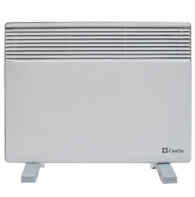

Номінальна потужність, кВт | РРЦ грн | Дилер -25% | На склад від 10шт
1 кВт | 1854 | 1391 | договірна
1,5 кВт | 1986 | 1490 | договірна
2 кВт | 2190 | 1643 | договірна

Номінальна потужність, кВт | Струм споживання, А | Кількість ступенів потужності | Клас захисту від враження електричним струмом, згідно ДСТУ EN 60335 — 2 30:2015 | Розміри конвектора, мм | Розміри конвектора в коробці, мм
1 кВт | 4.3 | 1 | 2 | 600*450*80 | 700*470*80
1,5 кВт | 6.5 | 2 | 2 | 600*450*80 | 700*470*81
2 кВт | 8.7 | 2 | 2 | 600*450*80 | 700*470*82

Ніжки та кріплення на стіну в комплекті |  |  | Комплектація
Номінальна напруга 220 В |  |  | 1. Електроконвектор
Частота струму 50 Гц |  |  | 2. Кріплення настінне
Захисний пристрій від перегріву повітря |  |  | 3. Опори (ніжки)
Гарантійний термін — 30 місяців |  |  | 4. Керівництво по експлуатації
Відповідає ДСТУ EN 60335 — 2 30:2015 |  |  | 5. Упаковка

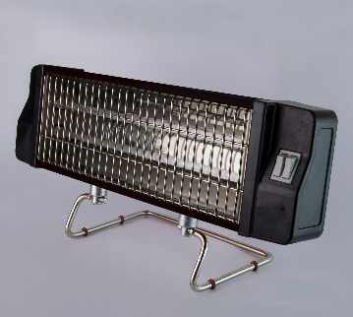
Инфрачервоний електрообігрівач
Номінальна потужність, кВт | Ціна | Дилер
1 кВт | 1349 | 1012

Тип ЕІПС-1,0 / 220 В
Виробник: ЕЛНА
Розмір 500х200х100 мм
Маса 2,2 кг
Потужність 1 кВт
Напруга 230 В
Клас захисту від враження електричним струмом, згідно ДСТУ EN 60335 — 2 30:2015 — 2 клас
Регулювання потужності — 2х ступінчате
Ступінь захисту від вологи — ІР 20
Режим роботи — тривалий
Гарантія — 3 роки

Електроконвектори TESY
Конвектор масляний Tesy CC 2008 E05 R 2000 Вт |  |  | 3300 грн
Конвектор масляний Tesy CC 2510 E05 R 2500 Вт |  |  | 3950 грн
Конвектор електр Tesy CN 03 200 MIS F 2000 Вт |  |  | 3000 грн

Конвектор ATLANTIC F117 1000W PLUG |  |  | 1300 грн

Комплектуюючі
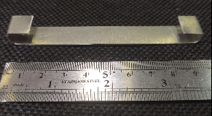
 |  | розница, грн | спец-цена
Монтажная лента (в наличии шаг 2,0 и 2,5 см) | м.п. | 20 | договорная от 500м
Гофротрубка ф 12 | м.п. | 15 | договорная от 250м

Крепление для кабеля в желобе алюминиевое | шт | 18
Крепление для кабеля в трубе (косичка) | м.п. | 100

